Источники
 |  |  |  |  | Форма 0503117 с.3
3. Источники финансирования дефицита бюджета

Наименование показателя | Код строки | Код источника финансирования дефицита бюджета по бюджетной классификации | Утвержденные бюджетные назначения | Исполнено | Неисполненные назначения

1 | 2 | 3 | 4 | 5 | 6
Источники финансирования дефицита бюджета - всего | 500 | x | - | -336,099.25 | -
в том числе:
источники внутреннего финансирования бюджета | 520 | x | - | - | -
из них:
источники внешнего финансирования бюджета | 620 | x | - | - | -
из них:
Изменение остатков средств | 700 |  | - | -336,099.25 | -
Изменение остатков средств на счетах по учету средств бюджетов | 700 | 000 01 05 00 00 00 0000 000 | - | -336,099.25 | -
увеличение остатков средств, всего | 710 |  | -3,518,819.00 | -940,535.42 | X
Увеличение остатков средств бюджетов | 710 | 000 01 05 00 00 00 0000 500 | -3,518,819.00 | -940,535.42 | X
Увеличение прочих остатков средств бюджетов | 710 | 400 01 05 02 00 00 0000 500 | -3,518,819.00 | -940,535.42 | X
Увеличение прочих остатков денежных средств бюджетов | 710 | 400 01 05 02 01 00 0000 510 | -3,518,819.00 | -940,535.42 | X
Увеличение прочих остатков денежных средств бюджетов сельских поселений | 710 | 400 01 05 02 01 10 0000 510 | -3,518,819.00 | -940,535.42 | X
уменьшение остатков средств, всего | 720 |  | 3,518,819.00 | 604,436.17 | X
Уменьшение остатков средств бюджетов | 720 | 000 01 05 00 00 00 0000 600 | 3,518,819.00 | 604,436.17 | X
Уменьшение прочих остатков средств бюджетов | 720 | 400 01 05 02 00 00 0000 600 | 3,518,819.00 | 604,436.17 | X
Уменьшение прочих остатков денежных средств бюджетов | 720 | 400 01 05 02 01 00 0000 610 | 3,518,819.00 | 604,436.17 | X
Уменьшение прочих остатков денежных средств бюджетов сельских поселений | 720 | 400 01 05 02 01 10 0000 610 | 3,518,819.00 | 604,436.17 | X

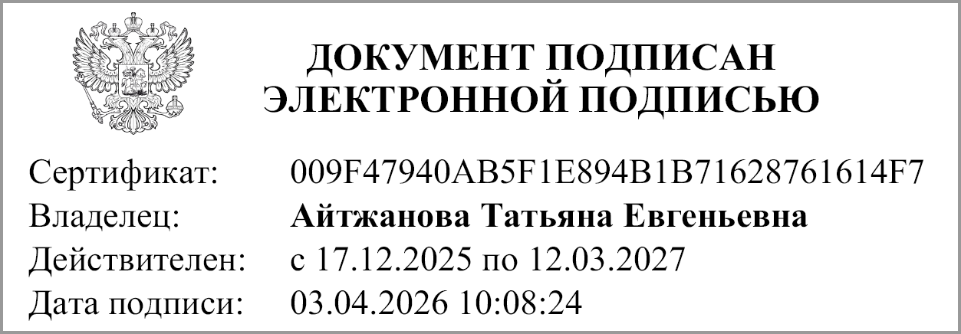
Руководитель |  |  | Айтжанова Т.Е.
 | (подпись) |  | (расшифровка подписи)

Руководитель финансово- экономической службы |  |  | Панина М. А.
 | (подпись) |  | (расшифровка подписи)

Главный бухгалтер |  |  | Панина М.А.
 | (подпись) |  | (расшифровка подписи)

"01" апреля 2026 г.

Документ подписан электронной подписью. Дата представления 03.04.2026 Главный бухгалтер(Панина Марина Александровна, Сертификат: 00D55A63BD2A439AA301517863FAA6EAF6, Действителен: с 11.02.2025 по 07.05.2026), Руководитель финансово-экономической службы(Панина Марина Александровна, Сертификат: 00D55A63BD2A439AA301517863FAA6EAF6, Действителен: с 11.02.2025 по 07.05.2026), Руководитель(Айтжанова Татьяна Евгеньевна, Сертификат: 009F47940AB5F1E894B1B71628761614F7, Действителен: с 17.12.2025 по 12.03.2027)

